Sheet1

 |  |  | Purchase Order

 |  | PO No. |  | FT-P6701011
 |  | Date |  | 2024-01-08
 |  | REF Q / NO. |  | QT240029
 |  | Project Name |  | FT24008

Vendor |  |  | Ship To
คุณฟง |  |  | บริษัท เฟิร์สเทค ดีไซน์ จำกัด
บริษัท ดิจิตอลคอม จำกัด |  |  | 428/86 หมู่บ้านเดอะ รีเจ้นท์ สตรีท ถนนพระยาสุเรนทร์
278/23 ถนนอโศก-ดินแดง แขวงบางกะปิ |  |  | แขวงบางชัน เขตคลองสามวา กรุงเทพฯ 10510
เขตห้วยขวาง กรุงเทพมหานคร 10310 |  |  | P : 091-523-5676
โทร. 0-2641-5879 | แฟกซ์ 0-2641-5873

Part Number | Description |  | Q'ty | Unit Price | Amount
 | รายละเอียด |  | จำนวน | ราคาต่อหน่วย | จำนวนเงิน
AXS-01532-001 | AXIS P1375 |  | 4 | 16,400.00 | 65,600.00
MIL-XPPPLUSDL | XProtect Professional+ Device License |  | 4 | 3,600.00 | 14,400.00

 |  |  |  | SubTotal | 80,000.00
หมายเหตุ
Payment Term : ครบกำหนด 60 วันนับจากวันที่ออกใบแจ้งหนี้ |  |  |  | Discount | 0.00
Delivery :
Validity : |  |  |  | Total | 80,000.00
Warranty :
 |  |  |  | VAT 7% | 5,600.00

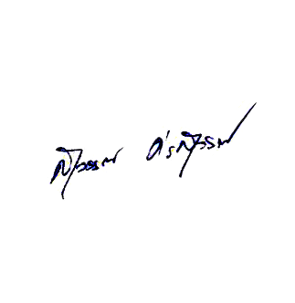
 |  |  |  | Grand Total | 85,600.00

-แปดหมื่นห้าพันหกร้อยบาทถ้วน-

 |  |  |  | (นายสุวรรณ ศรสุวรรณ)
 |  |  |  |  | 2024-01-08

Should you have any enquiries concerning this purchase order, please contact อนันตา สาโรวาท on 091-523-5676
428/86 หมู่บ้านเดอะรีเจ้นท์สตรีท ถนนพระยาสุเรนทร์ แขวงบางชัน เขตคลองสามวา กทม. 10510 เลขประจำตัวผู้เสียภาษี : 0105554083616
Tel: 02-1217349 Fax: 02-125-3220 E-mail: info@firsttech.co.th Web: www.firsttech.co.th

